Pobl. área de Influencia
 |  |  |  |  |  |  |  |  |  | POBLACION 2019 | UBIGEO | 030204
 |  |  |  |  |  |  |  |  |  |  | DEPARTAMENTO | APURIMAC
POBLACIÓN 2007 |  |  |  |  |  |  |  |  |  |  | PROVINCIA | ANDAHUAYLAS
AREA # 030204 | Dpto. Apurimac Prov. Andahuaylas Dist. Huancarama |  |  |  | AREA # 030204 | Apurímac, Andahuaylas, distrito: Huancarama |  |  |  |  | DISTRITO | HUANCARAMA
 |  |  |  |  |  |  |  |  |  |  | Total | 7,571
Categorías | Casos | % | Acumulado % |  | P: Edad en años | Casos | % | Acumulado % |  | Categorias | P: en años | Casos
Menor de un año | 140 | 2 | 2 |  | Edad 0 | 61 | 1.12% | 1.12% |  | POBLACION TOTAL, POR EDADS SIMPLES | 0 | 141
01 año | 131 | 2 | 4 |  | Edad 1 año | 71 | 1.31% | 2.43% |  |  | 1 | 144
02 años | 176 | 2 | 6 |  | Edad 2 años | 89 | 1.63% | 4.05% |  |  | 2 | 146
03 años | 172 | 2 | 9 |  | Edad 3 años | 91 | 1.67% | 5.72% |  |  | 3 | 150
04 años | 164 | 2 | 11 |  | Edad 4 años | 83 | 1.53% | 7.25% |  |  | 4 | 151
05 años | 153 | 2 | 13 |  | Edad 5 años | 109 | 1.99% | 9.24% |  |  | 5 | 157
06 años | 154 | 2 | 15 |  | Edad 6 años | 98 | 1.80% | 11.05% |  |  | 6 | 163
07 años | 197 | 3 | 18 |  | Edad 7 años | 124 | 2.27% | 13.32% |  |  | 7 | 166
08 años | 199 | 3 | 21 |  | Edad 8 años | 130 | 2.39% | 15.71% |  |  | 8 | 171
09 años | 183 | 3 | 24 |  | Edad 9 años | 113 | 2.08% | 17.79% |  |  | 9 | 175
10 años | 225 | 3 | 27 |  | Edad 10 años | 117 | 2.15% | 19.94% |  |  | 10 | 176
11 años | 185 | 3 | 29 |  | Edad 11 años | 127 | 2.34% | 22.27% |  |  | 11 | 179
12 años | 240 | 3 | 33 |  | Edad 12 años | 141 | 2.58% | 24.85% |  |  | 12 | 180
13 años | 207 | 3 | 36 |  | Edad 13 años | 132 | 2.43% | 27.28% |  |  | 13 | 171
14 años | 202 | 3 | 39 |  | Edad 14 años | 116 | 2.13% | 29.41% |  |  | 14 | 160
15 años | 193 | 3 | 41 |  | Edad 15 años | 113 | 2.08% | 31.49% |  |  | 15 | 148
16 años | 170 | 2 | 44 |  | Edad 16 años | 111 | 2.03% | 33.52% |  |  | 16 | 137
17 años | 119 | 2 | 45 |  | Edad 17 años | 98 | 1.80% | 35.31% |  |  | 17 | 127
18 años | 127 | 2 | 47 |  | Edad 18 años | 85 | 1.55% | 36.87% |  |  | 18 | 120
19 años | 98 | 1 | 49 |  | Edad 19 años | 68 | 1.24% | 38.11% |  |  | 19 | 113
20 años | 105 | 1 | 50 |  | Edad 20 años | 79 | 1.44% | 39.55% |  | POBLACIÓN TOTAL, POR GRUPOS QUINQUEN ALES DE EDAD | 20-24 | 494
21 años | 68 | 1 | 51 |  | Edad 21 años | 55 | 1.02% | 40.57% |  |  | 25-29 | 461
22 años | 105 | 1 | 52 |  | Edad 22 años | 72 | 1.33% | 41.90% |  |  | 30-34 | 715
23 años | 93 | 1 | 54 |  | Edad 23 años | 66 | 1.20% | 43.10% |  |  | 35-39 | 540
24 años | 98 | 1 | 55 |  | Edad 24 años | 65 | 1.20% | 44.30% |  |  | 40-44 | 480
25 años | 78 | 1 | 56 |  | Edad 25 años | 68 | 1.25% | 45.55% |  |  | 45-49 | 478
26 años | 85 | 1 | 57 |  | Edad 26 años | 42 | 0.78% | 46.32% |  |  | 50-54 | 352
27 años | 94 | 1 | 59 |  | Edad 27 años | 62 | 1.14% | 47.46% |  |  | 55-59 | 273
28 años | 61 | 1 | 60 |  | Edad 28 años | 51 | 0.94% | 48.40% |  |  | 60-64 | 227
29 años | 66 | 1 | 61 |  | Edad 29 años | 61 | 1.13% | 49.53% |  |  | 65-69 | 169
30 años | 92 | 1 | 62 |  | Edad 30 años | 58 | 1.07% | 50.59% |  |  | 70-74 | 134
31 años | 75 | 1 | 63 |  | Edad 31 años | 65 | 1.19% | 51.78% |  |  | 75-79 | 94
32 años | 88 | 1 | 64 |  | Edad 32 años | 65 | 1.20% | 52.98% |  |  | 80 y + | 79
33 años | 98 | 1 | 66 |  | Edad 33 años | 67 | 1.22% | 54.20%
34 años | 85 | 1 | 67 |  | Edad 34 años | 64 | 1.17% | 55.38% |  | NOTA: LA POBLACION ESTIMADA DE EDADES SIMPLES Y GRUPOS DE EDAD DE DISTRITOS, CORRESPONDEN A CIFRAS REFERENCIALES HASTA OBTNER LAS CIFRAS DE LAS PROYECCIONES DEL INEI
35 años | 93 | 1 | 68 |  | Edad 35 años | 51 | 0.94% | 56.31% |  | FUENTE: CENSO NACIONAL XI DE POBLACION Y VI DE VIVIENDA 2017/- BOLETIN DEMOGRAFICO Nº 18, BOLETIN DEMOGRAFICO Nº 37 Lima -2009
36 años | 70 | 1 | 69 |  | Edad 36 años | 71 | 1.30% | 57.61% |  | OFICINA DE GESTION DE LA INFORMACION - MINISTERIO DE SALUD
37 años | 87 | 1 | 70 |  | Edad 37 años | 75 | 1.38% | 58.99%
38 años | 107 | 2 | 72 |  | Edad 38 años | 57 | 1.05% | 60.04%
39 años | 74 | 1 | 73 |  | Edad 39 años | 41 | 0.75% | 60.79%
40 años | 127 | 2 | 75 |  | Edad 40 años | 75 | 1.38% | 62.16%
41 años | 81 | 1 | 76 |  | Edad 41 años | 69 | 1.26% | 63.42%
42 años | 57 | 1 | 77 |  | Edad 42 años | 72 | 1.33% | 64.75%
43 años | 71 | 1 | 78 |  | Edad 43 años | 64 | 1.18% | 65.93%
44 años | 51 | 1 | 78 |  | Edad 44 años | 70 | 1.29% | 67.22%
45 años | 78 | 1 | 79 |  | Edad 45 años | 62 | 1.13% | 68.35%
46 años | 69 | 1 | 80 |  | Edad 46 años | 77 | 1.42% | 69.77%
47 años | 81 | 1 | 82 |  | Edad 47 años | 67 | 1.22% | 70.99%
48 años | 72 | 1 | 83 |  | Edad 48 años | 73 | 1.34% | 72.34%
49 años | 49 | 1 | 83 |  | Edad 49 años | 63 | 1.16% | 73.49%
50 años | 62 | 1 | 84 |  | Edad 50 años | 90 | 1.65% | 75.14%
51 años | 47 | 1 | 85 |  | Edad 51 años | 66 | 1.21% | 76.35%
52 años | 58 | 1 | 86 |  | Edad 52 años | 65 | 1.19% | 77.55%
53 años | 36 | 1 | 86 |  | Edad 53 años | 50 | 0.92% | 78.46%
54 años | 63 | 1 | 87 |  | Edad 54 años | 59 | 1.09% | 79.55%
55 años | 49 | 1 | 88 |  | Edad 55 años | 55 | 1.00% | 80.55%
56 años | 47 | 1 | 88 |  | Edad 56 años | 56 | 1.02% | 81.57%
57 años | 47 | 1 | 89 |  | Edad 57 años | 80 | 1.47% | 83.04%
58 años | 32 | 0 | 89 |  | Edad 58 años | 50 | 0.91% | 83.95%
59 años | 35 | 0 | 90 |  | Edad 59 años | 54 | 0.98% | 84.94%
60 años | 51 | 1 | 91 |  | Edad 60 años | 37 | 0.68% | 85.61%
61 años | 27 | 0 | 91 |  | Edad 61 años | 37 | 0.68% | 86.29%
62 años | 43 | 1 | 92 |  | Edad 62 años | 47 | 0.87% | 87.16%
63 años | 29 | 0 | 92 |  | Edad 63 años | 40 | 0.73% | 87.89%
64 años | 41 | 1 | 93 |  | Edad 64 años | 54 | 0.98% | 88.87%
65 años | 39 | 1 | 93 |  | Edad 65 años | 35 | 0.65% | 89.52%
66 años | 27 | 0 | 94 |  | Edad 66 años | 44 | 0.81% | 90.32%
67 años | 30 | 0 | 94 |  | Edad 67 años | 33 | 0.60% | 90.93%
68 años | 43 | 1 | 95 |  | Edad 68 años | 30 | 0.55% | 91.47%
69 años | 19 | 0 | 95 |  | Edad 69 años | 31 | 0.57% | 92.05%
70 años | 38 | 1 | 95 |  | Edad 70 años | 29 | 0.54% | 92.58%
71 años | 13 | 0 | 96 |  | Edad 71 años | 31 | 0.57% | 93.15%
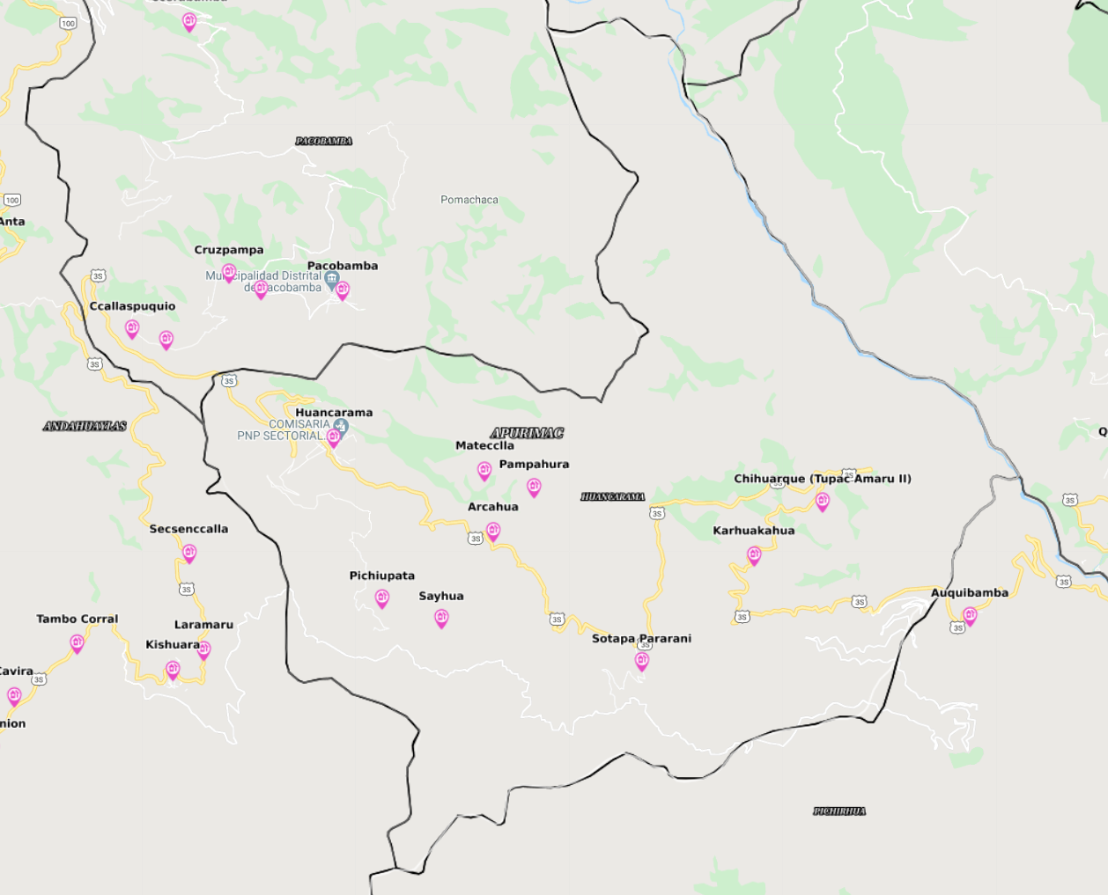
72 años | 28 | 0 | 96 |  | Edad 72 años | 35 | 0.65% | 93.81%
73 años | 20 | 0 | 96 |  | Edad 73 años | 30 | 0.55% | 94.36%
74 años | 23 | 0 | 97 |  | Edad 74 años | 25 | 0.46% | 94.81%
75 años | 34 | 0 | 97 |  | Edad 75 años | 27 | 0.49% | 95.30%
76 años | 12 | 0 | 97 |  | Edad 76 años | 33 | 0.61% | 95.91%
77 años | 14 | 0 | 97 |  | Edad 77 años | 27 | 0.50% | 96.41%
78 años | 21 | 0 | 98 |  | Edad 78 años | 23 | 0.42% | 96.84%
79 años | 22 | 0 | 98 |  | Edad 79 años | 20 | 0.36% | 97.20%
80 años | 26 | 0 | 98 |  | Edad 80 años | 15 | 0.27% | 97.46%
81 años | 8 | 0 | 99 |  | Edad 81 años | 18 | 0.32% | 97.79%
82 años | 15 | 0 | 99 |  | Edad 82 años | 18 | 0.33% | 98.12%
83 años | 8 | 0 | 99 |  | Edad 83 años | 14 | 0.25% | 98.37%
84 años | 10 | 0 | 99 |  | Edad 84 años | 14 | 0.25% | 98.62%
85 años | 14 | 0 | 99 |  | Edad 85 años | 16 | 0.29% | 98.91%
86 años | 8 | 0 | 99 |  | Edad 86 años | 13 | 0.23% | 99.14%
87 años | 9 | 0 | 99 |  | Edad 87 años | 10 | 0.17% | 99.31%
88 años | 4 | 0 | 100 |  | Edad 88 años | 7 | 0.13% | 99.45%
89 años | 4 | 0 | 100 |  | Edad 89 años | 11 | 0.19% | 99.64%
90 años | 8 | 0 | 100 |  | Edad 90 años | 5 | 0.10% | 99.73%
91 años | 1 | 0 | 100 |  | Edad 91 años | 6 | 0.11% | 99.85%
93 años | 1 | 0 | 100 |  | Edad 92 años | 2 | 0.04% | 99.89%
95 años | 2 | 0 | 100 |  | Edad 93 años | 1 | 0.02% | 99.90%
96 años | 1 | 0 | 100 |  | Edad 94 años | 1 | 0.02% | 99.92%
97 años | 1 | 0 | 100 |  | Edad 95 años | 1 | 0.02% | 99.94%
98 años | 15 | 0 | 100 |  | Edad 96 años | 1 | 0.02% | 99.96%
Total | 7078 | 100 | 100 |  | Edad 97 años | 1 | 0.02% | 99.98%
 |  |  |  |  | Edad 100 años | 1 | 0.02% | 100.00%
Fuente: INEI - CPV2007 |  |  |  |  | Total | 5454 | 100.00% | 100.00%
Instituto Nacional de Estadística e Informática (INEI) - PERÚ
 |  |  |  |  | Fuente: Censos Nacionales de Población y Vivienda 2017
 |  |  |  |  | Instituto Nacional de Estadística e Informática (INEI) - PERÚ

CPV2007 | Censos Nacionales de Población y Vivienda 2017 | POBL. ESTIMADA 2019 | T.C.I | .%
7,078 | 5,454 | 7,571 | 0.0056269200772 | 0.56%

Proporción de población referencial del área de influencia (17 - 35 años) | HORIZONTE (AÑOS)
 | 2019 | 2020 | 2021 | 2022 | 2023 | 2024 | 2025 | 2026 | 2027 | 2028 | 2029 | 2030 | 2031
 | PER. 0 |  |  | PER. 1 | PER. 2 | PER. 3 | PER. 4 | PER. 5 | PER. 6 | PER. 7 | PER. 8 | PER. 9 | PER. 10
2,193 | 110 | 110 | 111 | 112 | 112 | 113 | 113 | 114 | 115 | 115 | 116 | 117 | 117
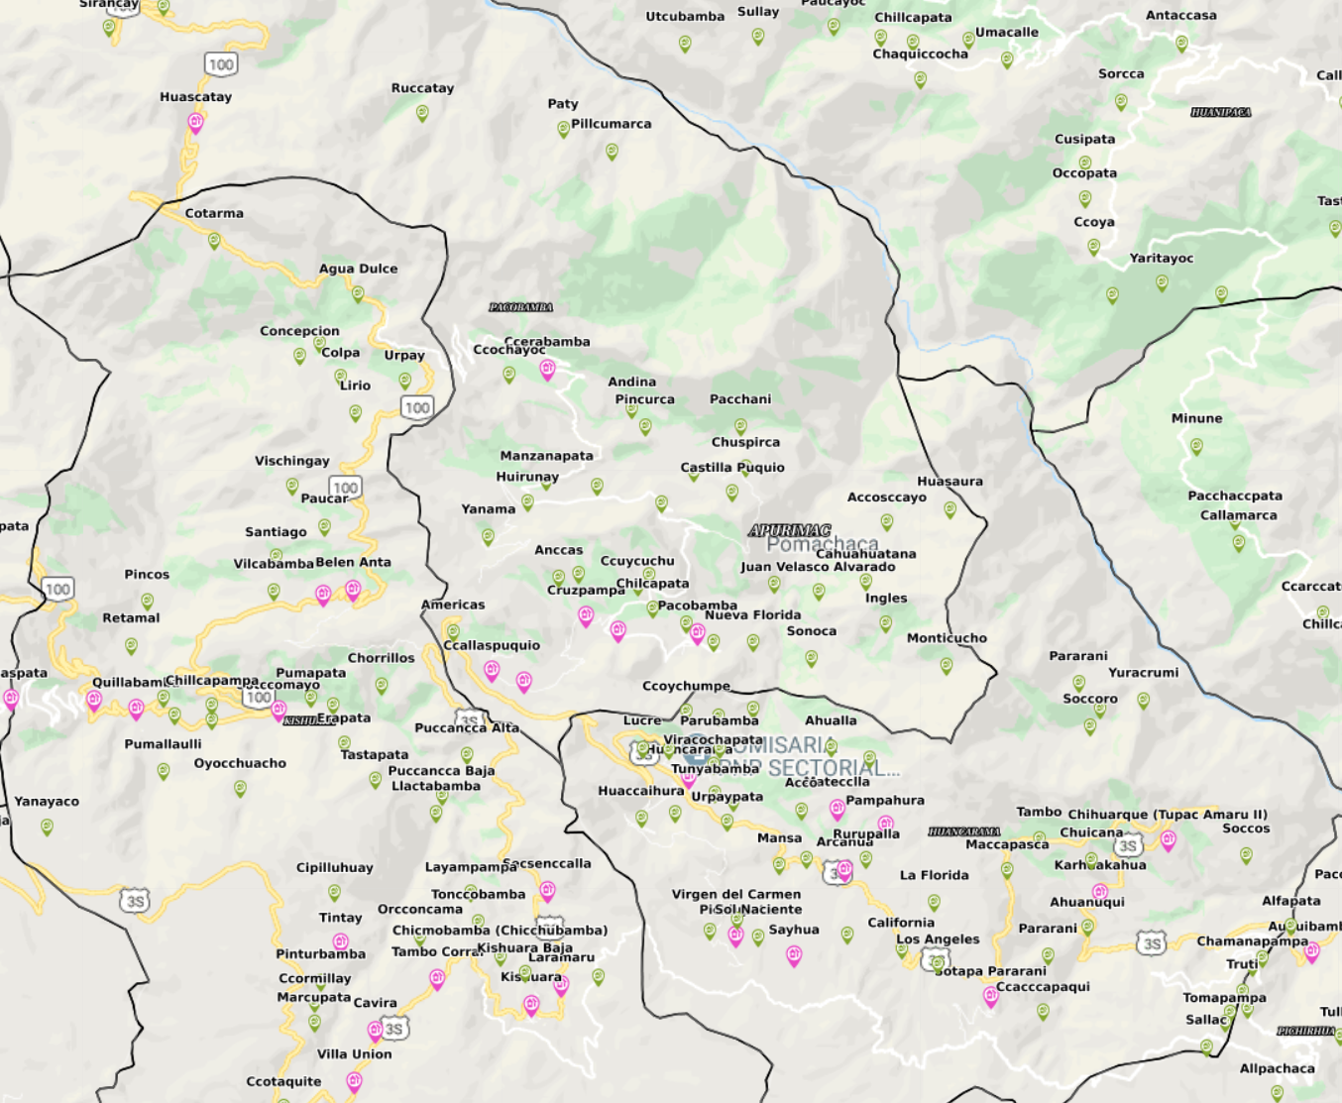

PROCEDENCIA DE ALUMNOS

DISTRITO DE PACOBAMBA | POBLACION 2017 | % de participacion por edades (17-35 años) | EDADES DE 17 - 35 años |  | DISTRITO DE KISHUARA | POBLACION 2017 | % de participacion por edades (17-35 años) | EDADES DE 17 - 35 años
pacobamba | 488 | 32.68% | 159 |  | matapuquio | 640 | 32.48% | 208
ccallaspuquio | 363 |  | 119 |  | colpa | 52 |  | 17
huascatay | 282 |  | 92 |  | Total Población | 692 |  | 225
pumararcco | 238 |  | 78
malinas | 100 |  | 33
huirunay | 128 |  | 42
cruzpampa | 231 |  | 75
ccerabamba | 243 |  | 79
sonoca | 21 |  | 7
andina | 126 |  | 41
Total Población | 2,220 |  | 725
Fuente:
Instituto Nacional de Estadística e Informática (INEI). Censos Nacionales 2017: XII de Población, VII de Vivienda y III de Comunidades Indígenas
RELACIÓN DE PRCEDENCIA DE ALUMONOS AL ISTP ALFRESO SARMIENTO PALOMINO

